Sheet1
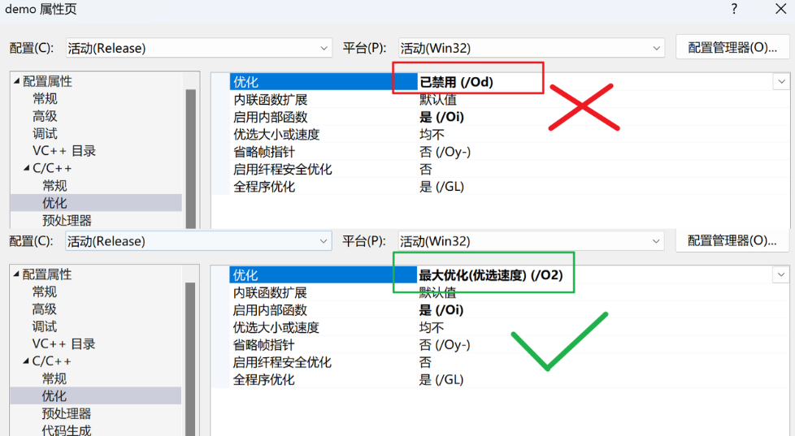
09 字符串混淆

 | ADVobfuscator是Github中一个能够实现自动化处理字符串的开源项目，地址为：https://github.com/andrivet/ADVobfuscator

 | 该项目通过提供的两个字符串混淆加密接口，能够非常简单高效的对指定的字符串进行加密混淆，使用方便，处理效果好。经实测具备以下几个特点：

 |  | 默认仅在发布版（Release）编译时开启字符串混淆，调试版（Debug）不会启用；
 |  | 对全局字符串和局部字符串均能有效处理；
 |  | 每次编译均使用随机密钥对字符串进行加密；（即对同一个项目连续编译两次，每次生成的PE中字符串的加密结果都不相同）
 |  | 正常情况下使用的明文字符串编译后存放在PE结构中的数据段中，此代码处理过的字符串会被加密存放在代码段中，更加隐蔽；
 |  | 我们在原版的基础上做了适当的整合，使用时只需要包含一个obf.h文件即可：

 | 在shellcode.cpp中，对所有用到的双引号字符串，直接以大写O("xxx")替换即可：

 | 注意

